K-Means
Sử dụng thuật toán K-Mean tính toán mô phỏng cho 10 mẫu dữ liệu trong tập dữ liệu Mall_customers

 |  |  |  |  | Bảng mẫu dữ liệu
 |  |  |  |  | ID | Age | Income | Spending
 |  |  |  |  | 1 | 19 | 15 | 39
 |  |  |  |  | 2 | 21 | 15 | 81
 |  |  |  |  | 3 | 20 | 16 | 6
 |  |  |  |  | 4 | 23 | 16 | 77
 |  |  |  |  | 5 | 50 | 43 | 45
 |  |  |  |  | 6 | 47 | 43 | 41
 |  |  |  |  | 7 | 45 | 126 | 28
 |  |  |  |  | 8 | 32 | 126 | 74
 |  |  |  |  | 9 | 32 | 137 | 18
 |  |  |  |  | 10 | 30 | 137 | 83
Lần 1: | Tính khoảng cách theo công thức Euclide
 | Chọn 5 trọng tâm ngẫu nhiên:
 |  |  |  | Cụm C1 | (40, 29, 31)
 |  |  |  | Cụm C2 | (29, 79, 83)
 |  |  |  | Cụm C3 | (42, 86, 20)
 |  |  |  | Cụm C4 | (25, 24, 73)
 |  |  |  | Cụm C5 | (48, 54, 46)

 | ID | Age | Income | Spending | Khoảng cách C1 |  | Khoảng cách C2 |  | Khoảng cách C3 | Khoảng cách C4 | Khoảng cách C5 | Gán cụm
 | 1 | 19 | 15 | 39 | 26.48 |  | 78.31 |  | 77.01 | 35.68 | 49.1 | C1
 | 2 | 21 | 15 | 81 | 55.29 |  | 64.53 |  | 95.93 | 12.69 | 58.95 | C4
 | 3 | 20 | 16 | 6 | 34.55 |  | 99.89 |  | 74.7 | 67.66 | 61.87 | C1
 | 4 | 23 | 16 | 77 | 50.73 |  | 63.57 |  | 92.25 | 9.17 | 55.05 | C4
 | 5 | 50 | 43 | 45 | 22.18 |  | 56.4 |  | 50.38 | 42.07 | 11.22 | C5
 | 6 | 47 | 43 | 41 | 18.57 |  | 58.17 |  | 48.11 | 43.23 | 12.12 | C5
 | 7 | 45 | 126 | 28 | 97.18 |  | 74.09 |  | 40.9 | 113.27 | 74.28 | C3
 | 8 | 32 | 126 | 74 | 106.4 |  | 47.95 |  | 67.94 | 102.24 | 78.89 | C2
 | 9 | 32 | 137 | 18 | 109.07 |  | 87.17 |  | 52.01 | 125.87 | 89.04 | C3
 | 10 | 30 | 137 | 83 | 120.28 |  | 58.01 |  | 81.94 | 113.55 | 92.64 | C2

 | Lấy lại trọng tâm
 | Cụm 1, C1 (19.5, 15.5, 22.5)
 | Cụm 2, C2 (31, 131.5, 78.5)
 | Cụm 3, C3 (38.5, 131.5, 23)
 | Cụm 4, C4 (22, 15.5, 79)
 | Cụm 5, C5 (48.5, 43, 43)

Lần 2: | ID | Age | Income | Spending | Khoảng cách C1 |  | Khoảng cách C2 |  | Khoảng cách C3 | Khoảng cách C4 | Khoảng cách C5 | Gán cụm
 | 1 | 19 | 15 | 39 | 16.52 |  | 123.6 |  | 119.2 | 40.12 | 40.87 | C1
 | 2 | 21 | 15 | 81 | 58.52 |  | 116.96 |  | 131.31 | 2.29 | 54.63 | C4
 | 3 | 20 | 16 | 6 | 16.52 |  | 136.81 |  | 118.2 | 73.03 | 53.95 | C1
 | 4 | 23 | 16 | 77 | 54.61 |  | 115.79 |  | 128.44 | 2.29 | 50.35 | C4
 | 5 | 50 | 43 | 45 | 46.83 |  | 96.52 |  | 91.92 | 51.93 | 2.5 | C5
 | 6 | 47 | 43 | 41 | 43.07 |  | 97.44 |  | 90.71 | 53.15 | 2.5 | C5
 | 7 | 45 | 126 | 28 | 113.54 |  | 52.69 |  | 9.87 | 123.86 | 84.42 | C3
 | 8 | 32 | 126 | 74 | 122.55 |  | 7.18 |  | 51.71 | 111.06 | 90.12 | C2
 | 9 | 32 | 137 | 18 | 122.22 |  | 60.76 |  | 9.87 | 136.32 | 98.66 | C3
 | 10 | 30 | 137 | 83 | 136.14 |  | 7.18 |  | 60.85 | 121.83 | 103.82 | C2

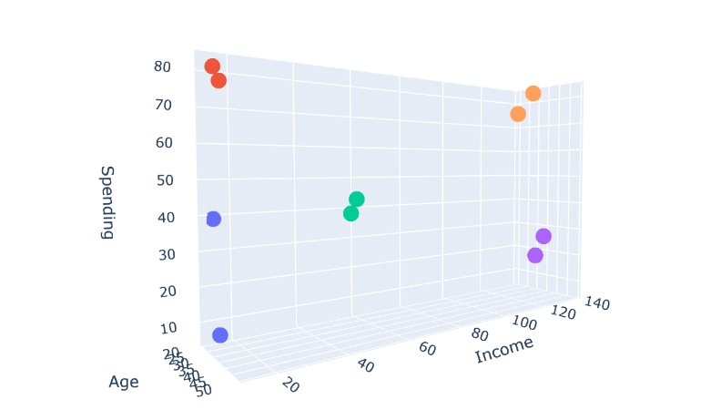
 | Lấy lại trọng tâm
 | Cụm 1, C1 (19.5, 15.5, 22.5)
 | Cụm 2, C2 (31, 131.5, 78.5)
 | Cụm 3, C3 (38.5, 131.5, 23)
 | Cụm 4, C4 (22, 15.5, 79)
 | Cụm 5, C5 (48.5, 43, 43)

 | Ta thấy trọng tâm lần 2 không thay đổi so với lần 1 => dừng thuật toán.

Kết luận: ta được 5 cụm như sau: |  |  | Cụm C1 | {1, 3}
 |  |  | Cụm C2 | {8, 10}
 |  |  | Cụm C3 | {7, 9}
 |  |  | Cụm C4 | {2, 4}
 |  |  | Cụm C5 | {5,6}

